Indicador
INFORME DE GESTIÓN: COMERCIAL
 |  |  |  |  | FEBRERO
OBJETIVO | PRESUPUESTO DE VENTAS
Incrementar las ventas y crecimiento de las unidades de negocio, conociendo nuestros clientes, ofreciendo un portafolio de productos acorde a los mercados | INDICADOR | ESTADO | META (PRESUPUESTO) | % CUMPLIMIENTO PRESUPUESTO GLOBAL DE VENTAS | RANGO
 | Monto de Venta Global (USD) | 100,000.00 | 180,000.00 | 55.56% | (95 - 100)% | 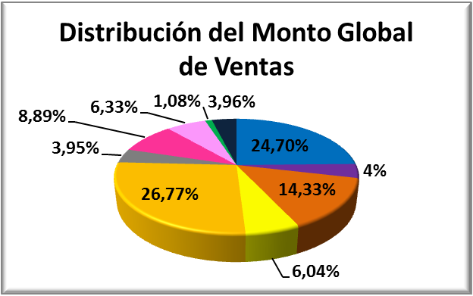
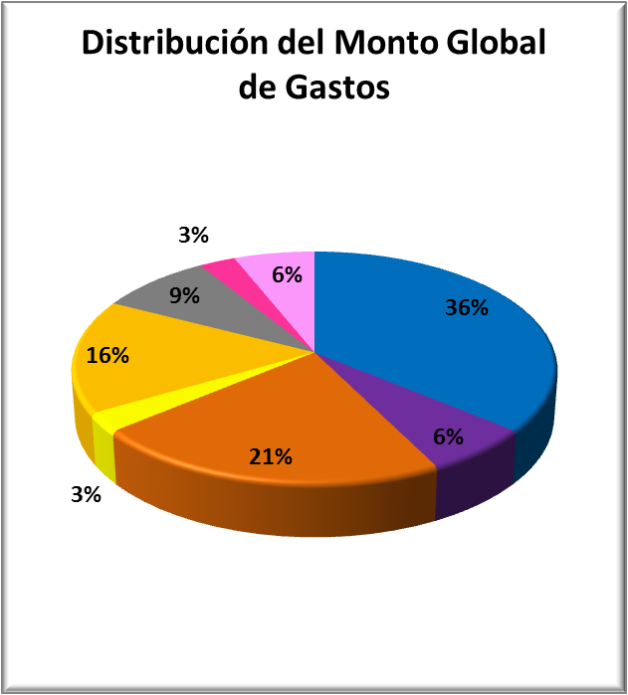
 | TASA DE GASTOS
 | INDICADOR | ESTADO | META | RANGO
 | Tasa de Gastos Global (USD) | #REF! | 20.00% | (0 - 28)%
 | FACTURAS VERSUS VISITAS
 | DEPARTAMENTO | Cantidad de Facturas | Visitas | % Facturas vs Visitas | META
 | TIENDA XYZ | #REF! | #REF! | #REF! | Mayor a 80%
 | DISTRIBUCIÓN DE VENTAS POR CATEGORÍA

PLAN DE ACCIÓN
ANÁLISIS DEL RESULTADO
Plan de Acción Mes Actual
ACTIVIDADES |  |  | RESPONSABLE | FECHA DE INICIO | FECHA DE CIERRE | OBSERVACIONES | % AVANCE

Plan de Acción Mes Anterior y/o Pendientes
ACTIVIDADES |  |  | RESPONSABLE | FECHA DE INICIO | FECHA DE CIERRE | OBSERVACIONES | % AVANCE

